Sheet1
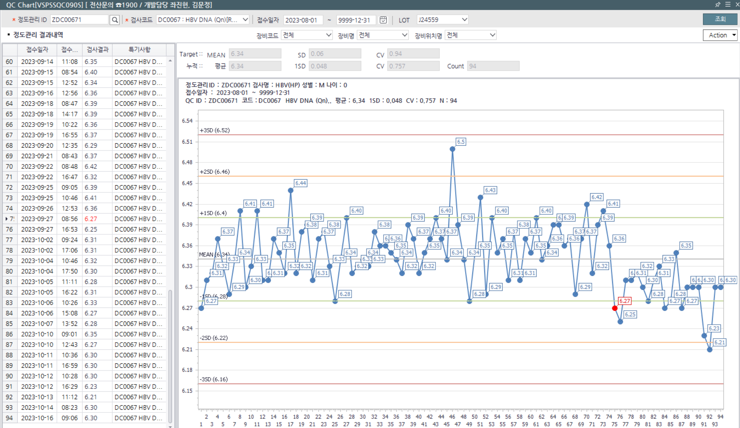
Quality Control 허용 범위 재설정
검사자 | 권수진 |  | UM |  | 전문의
검증 일자 | 2023-10-16 |  | Lot No | reagent - K04780
장비명 | cobas 6800-1 |  | 검사 항목 | HBV - (HP), (LP)
 | Level 1 |  | Level 2 |  | Level 3
No | 1 st | 2 nd | 1 st | 2 nd | 1 st | 2 nd
1 | 6.27 |  | 2.19
2 | 6.25 |  | 2.30
3 | 6.31 |  | 2.32
4 | 6.31 |  | 2.29
5 | 6.32 |  | 2.25
6 | 6.30 |  | 2.25
7 | 6.28 |  | 2.29
8 | 6.31 |  | 2.24
9 | 6.33 |  | 2.14
10 | 6.27 |  | 2.21
11 | 6.28 |  | 2.15
12 | 6.35 |  | 2.20
13 | 6.27 |  | 2.33
14 | 6.30 |  | 2.18
15 | 6.30 |  | 2.11
16 | 6.30 |  | 2.09
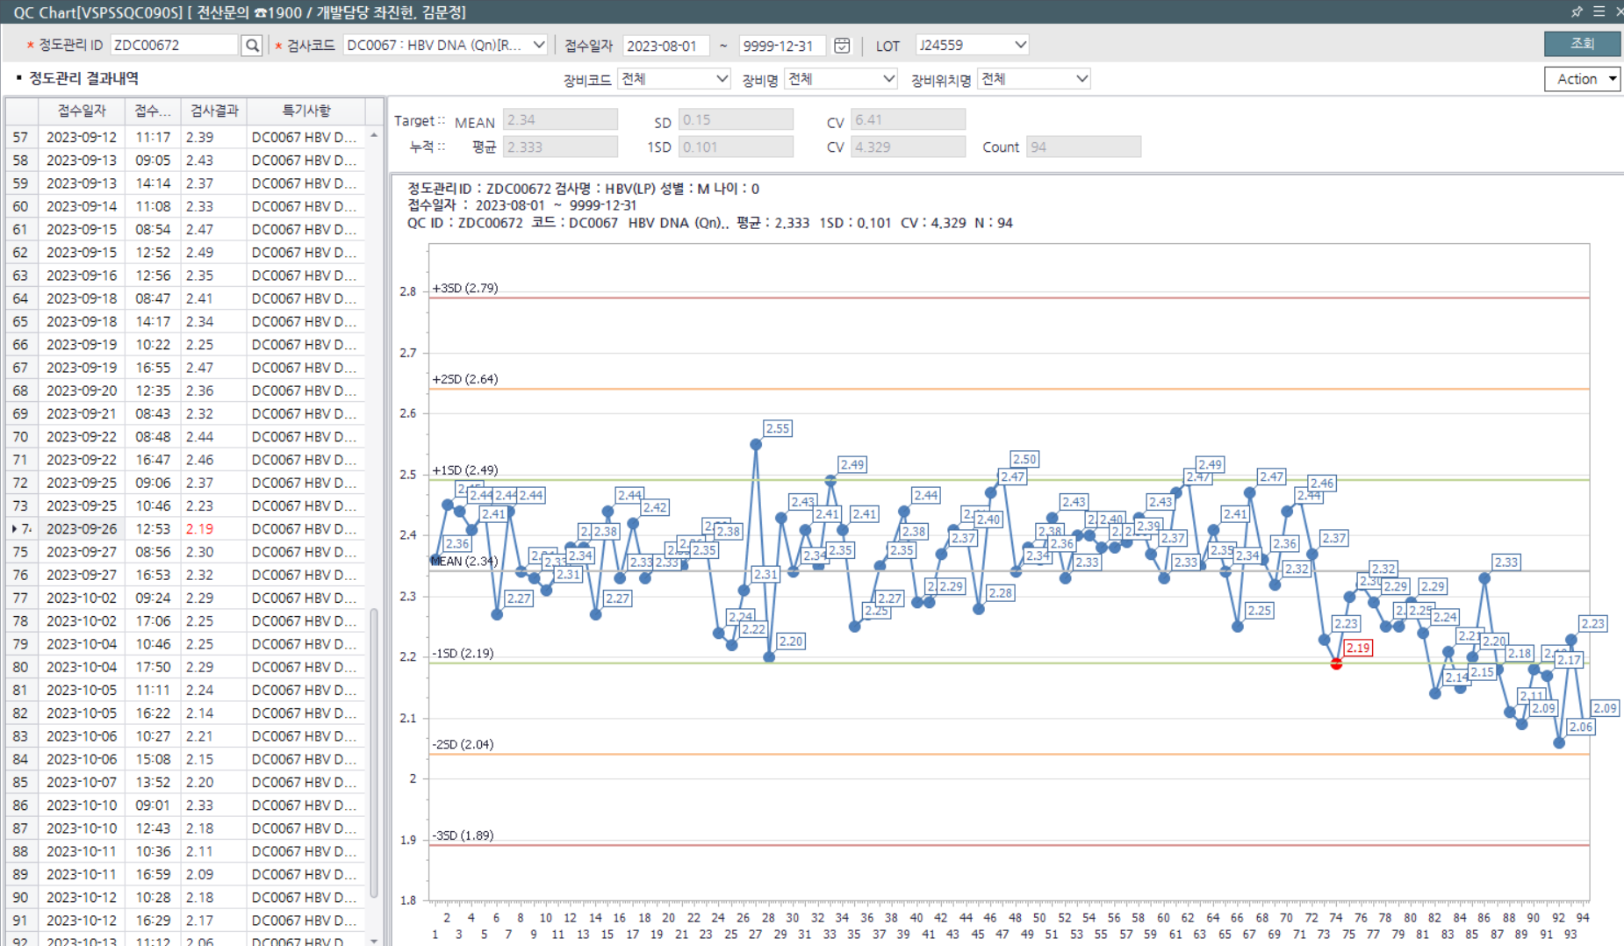
17 | 6.23 |  | 2.18
18 | 6.21 |  | 2.17
19 | 6.30 |  | 2.06
20 | 6.30 |  | 2.23
결과 mean | 6.29 |  | 2.21
결과 SD | 0.03 |  | 0.08
결과 CV | 0.53 |  | 3.46
이전 Mean | 6.34 |  | 2.34
이전 SD | 0.06 |  | 0.15
이전 CV | 0.94 |  | 6.41
확정 Mean | 6.29 |  | 2.21
확정 SD | 0.06 |  | 0.15
확정 CV | 0.95 |  | 6.79
특이사항 | 9월 26일 이후로 New lot 시약 사용 (K04780) Mean값 1SD 하향 shift trend 보여 Mean 값 조정 (이전 SD값 사용)

